2015年案例
 | 新华经典丽园（北京one）（抵押） | 2#住宅楼（二层以上住宅部分） | 通州区 | 北京实地房地产开发有限责任公司 | 钢混 | 26 | 京通国用（2005出）第080号 | 通州区新华大街南、中山大街北侧 | 商业、住宅、办公 | 42841.72 |  |  |  |  | 2001 | 4 | 29 | 2071 | 4 | 28 | 17.2 | 2006规（通）地字0002号 | 2009规（通）建字0154号、2010规（通）复函字0073号 | [2009]施建字1279号 | 京房售证字（2010）253号 | 北京宏鑫花园二期B地块2#、3#、4#、5#住宅楼地上一层非配套商业及二层以上住宅部分(扣除3#住宅楼102） | 2010-10-24 | 期房（基本完工20120823） |  |  | 60 | 范永刚 |  | 2012 | 8 | 29 | 新增 | 五 | 四级资质 | 房地产开发、销售商品房 |  |  |  |  |  | 28000 | 2012-08-23 | 已封顶
 | 新华经典丽园（北京one）（抵押） | 3#住宅楼（二层以上住宅部分、扣除102） | 通州区 | 北京实地房地产开发有限责任公司 | 钢混 | 31 | 京通国用（2005出）第080号 | 通州区新华大街南、中山大街北侧 | 商业、住宅、办公 | 42841.72 |  |  |  |  | 2001 | 4 | 29 | 2071 | 4 | 28 | 17.2 | 2006规（通）地字0002号 | 2009规（通）建字0154号、2010规（通）复函字0073号 | [2009]施建字1279号 | 京房售证字（2010）253号 | 北京宏鑫花园二期B地块2#、3#、4#、5#住宅楼地上一层非配套商业及二层以上住宅部分(扣除3#住宅楼102） | 2010-10-24 | 期房（基本完工20120823） |  |  | 60 | 范永刚 |  | 2012 | 8 | 29 | 新增 | 五 | 四级资质 | 房地产开发、销售商品房 |  |  |  |  |  | 26300 | 2012-08-23 | 已封顶
 | 新华经典丽园（北京one）（抵押） | 4#住宅楼（二层以上住宅部分） | 通州区 | 北京实地房地产开发有限责任公司 | 钢混 | 26 | 京通国用（2005出）第080号 | 通州区新华大街南、中山大街北侧 | 商业、住宅、办公 | 42841.72 |  |  |  |  | 2001 | 4 | 29 | 2071 | 4 | 28 | 17.2 | 2006规（通）地字0002号 | 2009规（通）建字0154号、2010规（通）复函字0073号 | [2009]施建字1279号 | 京房售证字（2010）253号 | 北京宏鑫花园二期B地块2#、3#、4#、5#住宅楼地上一层非配套商业及二层以上住宅部分(扣除3#住宅楼102） | 2010-10-24 | 期房（基本完工20120823） |  |  | 60 | 范永刚 |  | 2012 | 8 | 29 | 新增 | 五 | 四级资质 | 房地产开发、销售商品房 |  |  |  |  |  | 28000 | 2012-08-23 | 已封顶
 | 新华经典丽园（北京one）（抵押） | 5#住宅楼（二层以上住宅部分） | 通州区 | 北京实地房地产开发有限责任公司 | 钢混 | 31 | 京通国用（2005出）第080号 | 通州区新华大街南、中山大街北侧 | 商业、住宅、办公 | 42841.72 |  |  |  |  | 2001 | 4 | 29 | 2071 | 4 | 28 | 17.2 | 2006规（通）地字0002号 | 2009规（通）建字0154号、2010规（通）复函字0073号 | [2009]施建字1279号 | 京房售证字（2010）253号 | 北京宏鑫花园二期B地块2#、3#、4#、5#住宅楼地上一层非配套商业及二层以上住宅部分(扣除3#住宅楼102） | 2010-10-24 | 期房（基本完工20120823） |  |  | 60 | 范永刚 |  | 2012 | 8 | 29 | 新增 | 五 | 四级资质 | 房地产开发、销售商品房 |  |  |  |  |  | 25000 | 2012-08-23 | 已封顶
16-0067 | 新华经典丽园（同鑫家园） | 1#A座 | 通州区 | 北京实地房地产开发有限公司 | 框架剪力墙 | 24 | 京通国用（2002出）字第049号 | 通州区中山街北侧 | 商品住宅 | 4350 | 新华大街 | 通州区财政局 | 中山街 | 新仓路 | 2000 | 5 | 26 | 2070 | 5 | 25 | 18.1 | 2000-规地字-0032 | 2002-通规建字-甲03号 | 施0020010865（建） | 京房售证字（ ）908号 | 1#A座、B座 | 2003.6-2005.6 | 现房 | 具备 | 2004-10-14 | 60 | 陈颖 | 杨红英 | 2007 | 5 | 21 | 解押、竣工 | 三 |  |  |  | 3300 | 2003-04-03 | 3300 | 2003-07-01 | 3600 | 2003-10-16 | 已封顶
16-0067 | 新华经典丽园（同鑫家园） | 2#A座 | 通州区 | 北京实地房地产开发有限公司 | 框架剪力墙 | 24 | 京通国用（2002出）字第049号 | 通州区中山街北侧 | 商品住宅 | 4350 | 新华大街 | 通州区财政局 | 中山街 | 新仓路 | 2000 | 5 | 26 | 2070 | 5 | 25 | 18.1 | 2000-规地字-0032 | 2002-通规建字-甲03号 | 施0020010865（建） | 京房售证字（ ）908号 | 1#A座、B座；2#楼A、B座 | 2003.6-2005.6 | 地上二层（20030723） |  |  | 60 | 彭莹 | 李晶 | 2004 | 3 | 11 | 解除抵押 | 三 |  |  | 2004-03-12 | 3300 | 2003-04-03 | 3300 | 2003-07-01 | 3600 | 2003-10-16 | 不确定
16-0067 | 新华经典丽园（同鑫家园） | 2#B座 | 通州区 | 北京实地房地产开发有限公司 | 框架剪力墙 | 12 | 京通国用（2002出）字第049号 | 通州区中山街北侧 | 商品住宅 | 4350 | 新华大街 | 通州区财政局 | 中山街 | 新仓路 | 2000 | 5 | 26 | 2070 | 5 | 25 | 18.1 | 2000-规地字-0032 | 2002-通规建字-甲03号 | 施0020010865（建） | 京房售证字（ ）908号 | 1#A座、B座；2#楼A、B座 | 2003.6-2005.6 | 地上二层（20030723） |  |  | 60 | 彭莹 | 李晶 | 2004 | 3 | 11 | 解除抵押 | 三 |  |  | 2004-03-12 | 3300 | 2003-04-03 | 3300 | 2003-07-01 | 3600 | 2003-10-16 | 不确定
16-0067 | 新华经典丽园（同鑫家园）（部分抵押） | 1#B座 | 通州区 | 北京实地房地产开发有限公司 | 框架剪力墙 | 12 | 京通国用（2002出）字第049号 | 通州区中山街北侧 | 商品住宅 | 4350 | 新华大街 | 通州区财政局 | 中山街 | 新仓路 | 2000 | 5 | 26 | 2070 | 5 | 25 | 18.1 | 2000-规地字-0032 | 2002-通规建字-甲03号 | 施0020010865（建） | 京房售证字（ ）908号 | 1#A座、B座 | 2003.6-2005.6 | 期房：基本完工（2004.3.12） |  |  | 60 | 陈颖 | 杨红英 | 2007 | 5 | 21 | 解押 | 三 |  |  |  | 3300 | 2003-04-03 | 3300 | 2003-07-01 | 3600 | 2003-10-16 | 已封顶

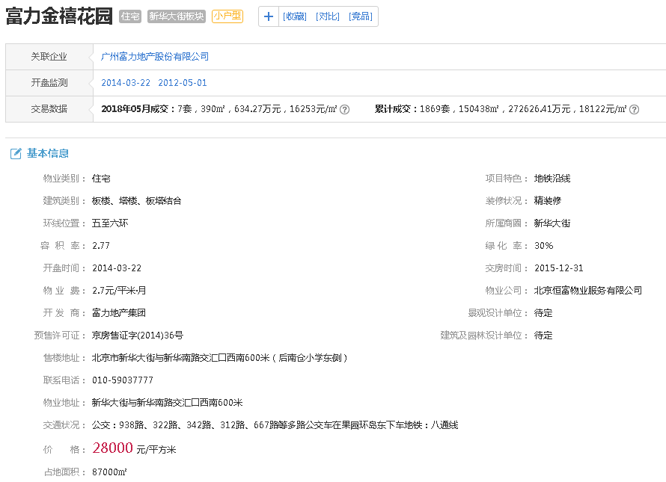

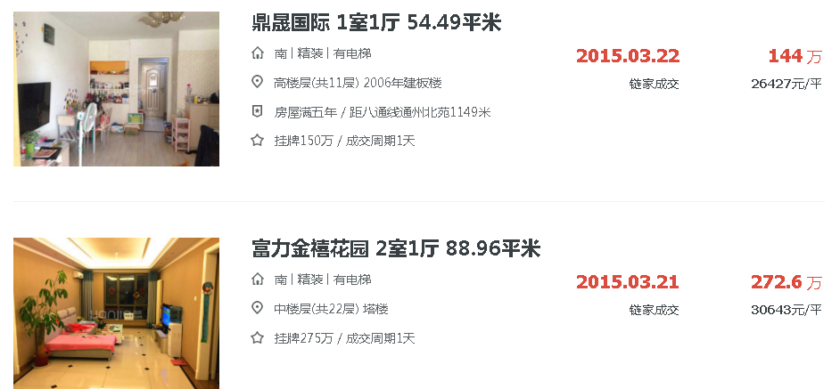

 |  |  |  |  |  |  |  |  |  |  |  |  | A

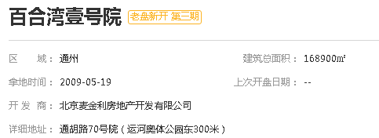

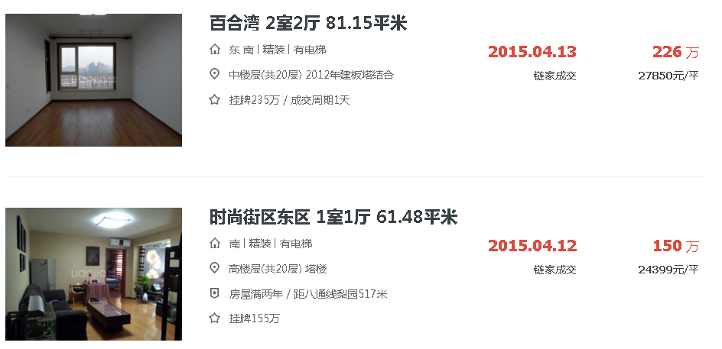

 |  |  |  |  |  |  |  |  |  |  |  |  | b

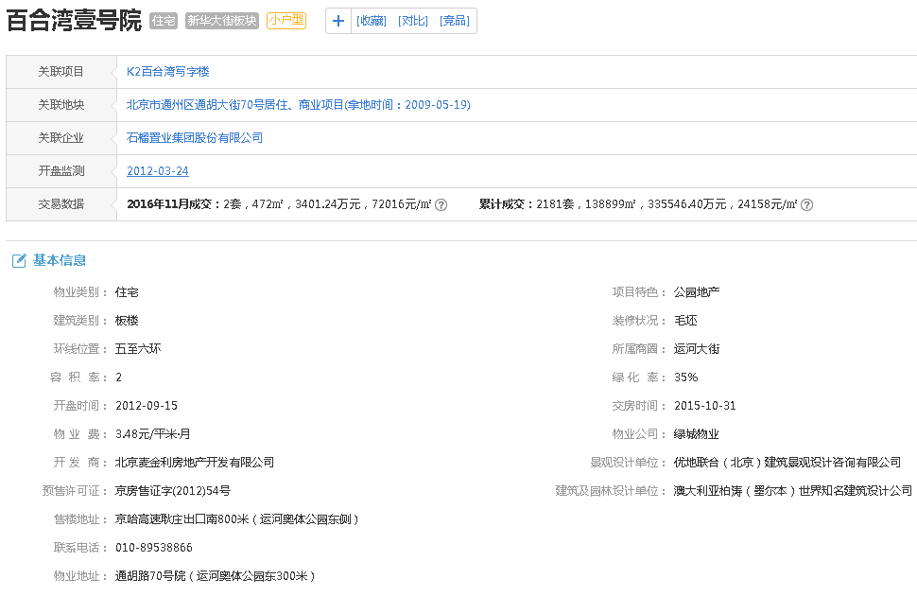

 |  |  |  |  |  |  |  |  |  |  |  |  | C

